INSCRIPCIONES
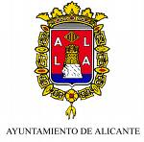
 |  |  | Federación de Judo y D .A. de Castilla y León | Judo y D.A. de la C. Valenciana

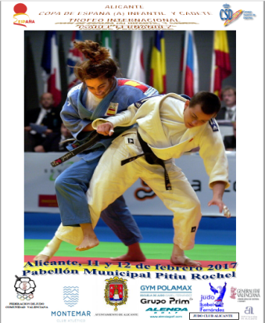
 |  | INFANTILE SPAIN CUP 2017 ------------ (ALICANTE COPA DE ESPAÑA INFANTIL 2017 ) l
 |  | BOYS & GIRLS UNDER 15 ----------------- ( nacidos en 2003 – 2004 ) |  |  |  |  |  |  |  |  | ANDALUZA
 |  | ¨ |  |  |  |  |  |  |  | MARRON | ARAGONESA
 |  |  | INSCRIPTIONS RETURN: alacantcopaespanya2017@hotmail.com |  |  |  |  |  |  | 1º DAN | ASTURIANA
 |  |  |  | ENVIAR INSCRIPCION: alacantcopaespanya2017@hotmail.com |  |  |  |  |  | 2º DAN | BALEARES
 |  | FEDERATIONS: |  |  |  |  |  |  |  | 3º DAN | CANARIA
 |  |  |  |  |  |  |  |  |  | 4º DAN | CANTABRA
 |  |  |  | CLUB: |  |  |  |  |  |  | CEUTI
 |  |  |  |  |  |  |  |  |  |  | CAST. LEONESA
 |  | DELEGATION´ NOMINATIVE INSCRIPTION FORM |  |  |  |  |  |  |  |  | CAST. MANCHEGA
 |  |  |  |  |  |  |  |  |  |  | CATALANA
 |  |  |  |  |  |  | FECHA | Nº licencia |  |  | EXTREMEÑA
 |  | Nº | APELLIDOS | NOMBRE | PESO | GRADO | NACIMIENTO |  |  |  | GALLEGA
CATEGORY MEN | CATEGORIA MASCULINA |  | FAMILY NAME | FIRST NAME | WEIGHT | KYUS | DATE OF BIRTH | Nº licence |  |  | MADRILEÑA
 |  |  |  |  |  |  |  |  |  |  | MELILLENSE
 |  |  |  |  |  |  |  |  |  |  | MURCIANA
 |  |  |  |  |  |  |  |  |  |  | NAVARRA
 |  |  |  |  |  |  |  |  |  |  | RIOJANA
 |  |  |  |  |  |  |  |  |  |  | VALENCIANA
 |  |  |  |  |  |  |  |  | -60 Kg |  | PAIS VASCO-EUSKADI
 |  |  |  |  |  |  |  |  | -66 Kg
 |  |  |  |  |  |  |  |  | -73 Kg
 |  |  |  |  |  |  |  |  | -81 Kg
 |  |  |  |  |  |  |  |  | -90 Kg
 |  |  |  |  |  |  |  |  | -100 Kg
 |  |  |  |  |  |  |  |  | +100 Kg

CATEGORY WOMEN | CATEGORIA FEMENINA |  |  |  |  |  |  |  | -48 Kg
 |  |  |  |  |  |  |  |  | -52 Kg
 |  |  |  |  |  |  |  |  | -57 Kg
 |  |  |  |  |  |  |  |  | -63 Kg
 |  |  |  |  |  |  |  |  | -70 Kg
 |  |  |  |  |  |  |  |  | -78 Kg
 |  |  |  |  |  |  |  |  | +78 Kg

 |  | Los Técnicos, Deportistas y Entidades Federadas a las que pertenecen estos, están afiliados a los óganos Oficiales de la RFEJYDA, a través de
 |  | esta Federación Autonómica, asegurados y el conjunto de la expedición y cada uno de sus componentes en particular, tiene en regla toda la
 |  | documentación prevista en la reglamentación vigente y, naturalmente, todos conocen y aceptan la Normativa existente.

 |  | Delegado: COACH
 |  | Arbitro: REFEREES

 |  |  | Por la Federación Autonómica o Vº Bº de la Federación Autonónica
 |  |  | Head of the Delegation's Signature and the Federation's Stamp

 |  |  | Nombre: First name
 |  |  | Cargo: Function
 |  |  | E-mail: contacts:

